关系图
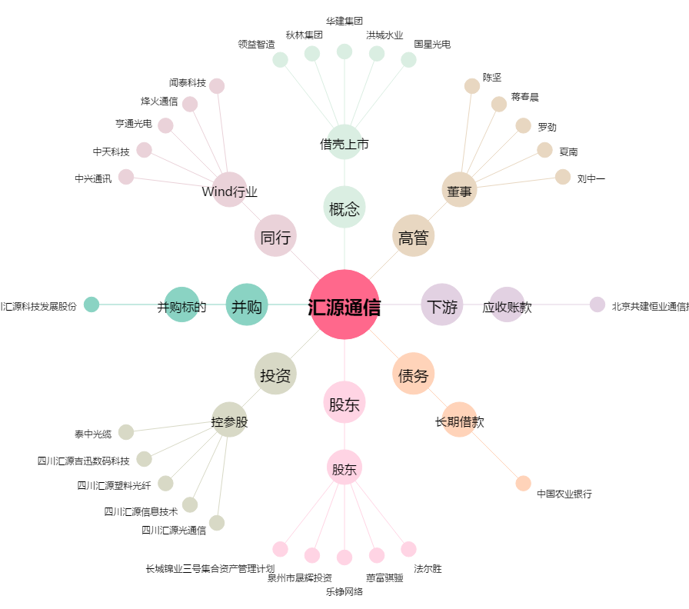
汇源通信[000586.SZ] - 关系概览图

